ВВОД
№ | Наименование | Фото | Цена для Фикс прайс | Цена на полке | Маржа | Цены у конкурентов |  |  |  |  | Аналог в нашем ассортименте если есть, если аналога нет то так и написать. | Цена аналога
 |  |  |  |  |  | Корзинка | Розница | Хавас | макро | узум маркет
Поставщик: Bel Food (Продукция производится в Белорусии)
1 | Молоко конц стер цельное, жир 8,6% 300г/30 | 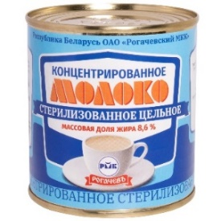 | 15,770 | 20,000 | 21.15% | Нет | 23,000 | Нет | Нет | Нет | нет
2 | Молоко цельное сгущенное "Егорка" 8,5% 360г/30 | 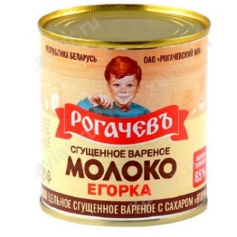 | 19,067 | 23,300 | 18.17% | Нет | 27,000 | Нет | Нет | 27,000 | нет
3 | Молоко цельное сгущенное 8,5% 380г/30 | 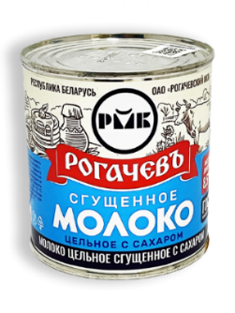 | 18,640 | 23,300 | 20.00% | Нет | 25,000 | Нет | Нет | Нет | нет
4 | Молоко цельное сгущенное 8,5% крышка с кольцом 380г/30 | 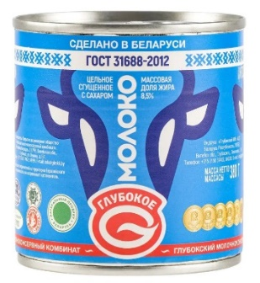 | 20,070 | 25,000 | 19.72% | Нет | 28,500 | Нет | Нет | Нет | нет
5 | Молоко цельное сгущенное с сах, м.д.ж. 8,5% дой-пак 270г/24 | 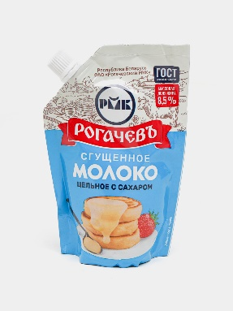 | 15,052 | 20,000 | 24.74% | Нет | 23,000 | Нет | Нет | Нет | нет
6 | Молоко частично обезжир сгущ с сах и какао 7,5% в ж/б 380г/15 | 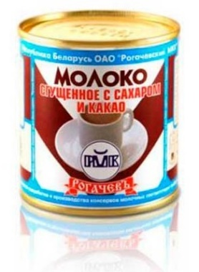 | 21,500 | 30,000 | 28.33% | Нет | 31,000 | Нет | Нет | Нет | нет
7 | Молоко частично обезжир сгущ с сах и натур кофе 7,0% в ж/б 380г/15 | 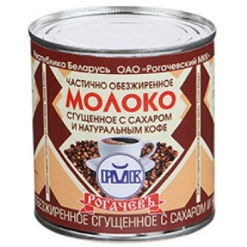 | 21,500 | 30,000 | 28.33% | Нет | 31,000 | Нет | Нет | Нет | нет
8 | Сливки сгущенные с сах, м.д.ж. 19% дой-пак 270г/24 | 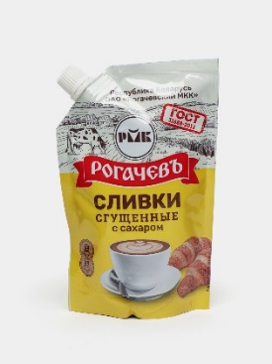 | 17,920 | 23,300 | 23.09% | Нет | 25,000 | Нет | Нет | Нет | нет
9 | Сливки сгущенные с сах, м.д.ж. 19% ж/б 360г/30 | 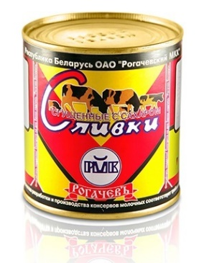 | 21,500 | 30,000 | 28.33% | Нет | нет | Нет | Нет | Нет | нет
10 | Тушеная говядина "Слободская" 525г | 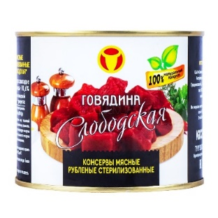 | 52,864 | 60,000 | 11.89% | Нет | 63,000 | Нет | Нет | Нет | нет
11 | Каша гречневая с говядиной 340г | 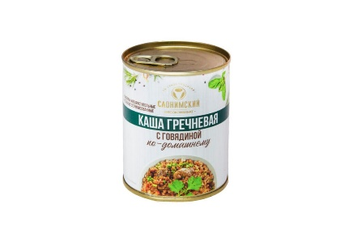 | 18,560 | 23,300 | 20.34% | Нет | 26,000 | Нет | Нет | Нет | нет
12 | Каша перловая с говядиной 340г | 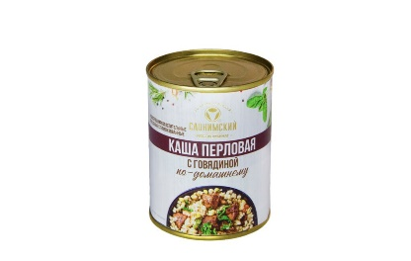 | 18,560 | 23,300 | 20.34% | Нет | 26,000 | Нет | Нет | Нет | нет

